Sheet1
MySQL 读写分离
 | 因为实际上大部分的互联网公司，一些网站，或者是 app，其实都是读多写少。所以针对这个情况，就是写一个主库，
 |  | 但是主库挂多个从库，然后从多个从库来读，那不就可以支撑更高的读并发压力了

如何实现 MySQL 的读写分离？
 | 就是基于主从复制架构，简单来说，就搞一个主库，挂多个从库，然后我们就单单只是写主库，然后主库会自动把数据给同步到从库上去。

MySQL 主从复制原理的是啥？
 | 主库将变更写入 binlog 日志，然后从库连接到主库之后，从库有一个 IO 线程，将主库的 binlog 日志拷贝到自己本地，写入一个 relay 中继日志中。
 | 接着从库中有一个 SQL 线程会从中继日志读取 binlog，然后执行 binlog 日志中的内容，也就是在自己本地再次执行一遍 SQL，这样就可以保证自己跟主库的数据是一样的。
 | binlog是一个二进制格式的文件，用于记录用户对数据库更新的SQL语句信息，例如更改数据库表和更改内容的SQL语句都会记录到binlog里，但是对库表等内容的查询不会记录。
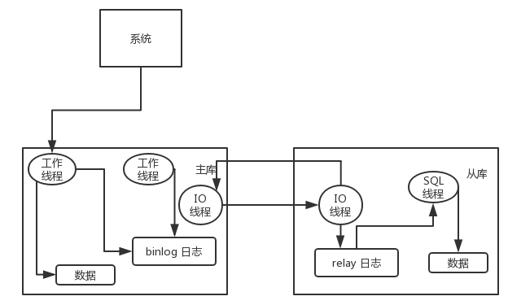

MySQL 主从同步延时问题（精华）
 | 先插入一条数据，再把它查出来，然后更新这条数据。在生产环境高峰期，写并发达到了 2000/s，这个时候，主从复制延时大概是在小几十毫秒。
 |  | 线上会发现，每天总有那么一些数据，我们期望更新一些重要的数据状态，但在高峰期时候却没更新。

 | 我们通过 MySQL 命令：show status 查看 Seconds_Behind_Master，可以看到从库复制主库的数据落后了几 ms。
 | 一般来说，如果主从延迟较为严重，有以下解决方案：
 |  | 分库，将一个主库拆分为多个主库，每个主库的写并发就减少了几倍，此时主从延迟可以忽略不计。
 |  | 重写代码，写代码的同学，要慎重，插入数据时立马查询可能查不到。

